Sheet1
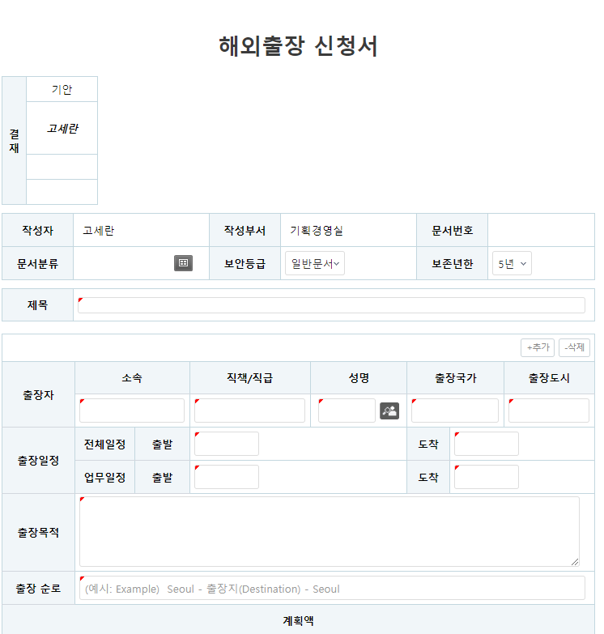
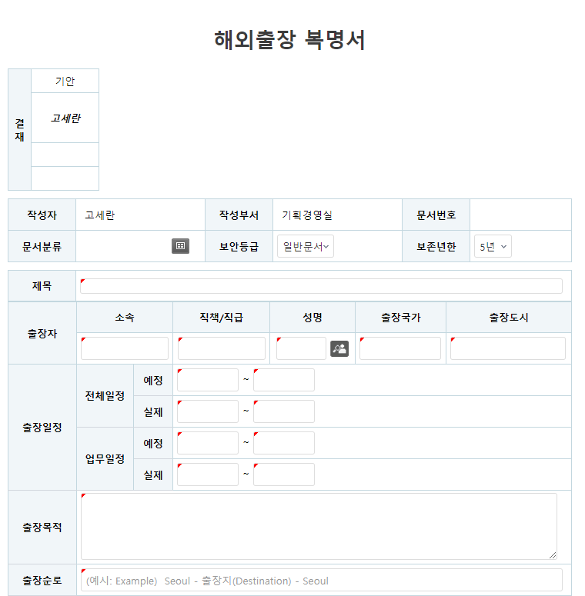

날짜 칸 넓게
날짜 칸 넓게

날짜 칸 넓게
날짜 칸 넓게
날짜 칸 넓게
날짜 칸 넓게
날짜 칸 넓게
날짜 칸 넓게
날짜 칸 넓게
날짜 칸 넓게
날짜 칸 넓게
날짜 칸 넓게

국외 출장경비 내역
국외 출장경비 사용내역

※ 출장경비 세부 사용내역 및 증빙은 별첨

